Sheet1
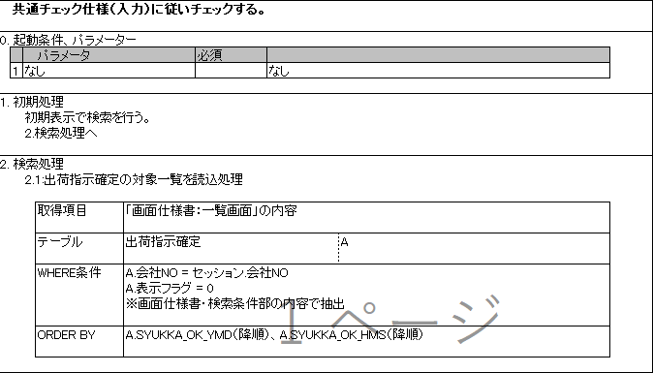
红字部分是否用表关联的方式,直接用SQL取得,而不是调用共通方法取得?
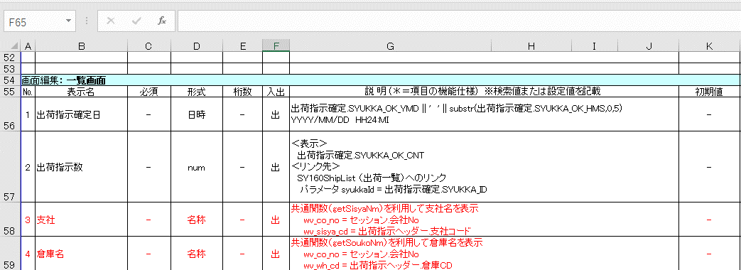

检索处理的时候,只从出荷指示確定表中取数据是正确的么?

